测区一数据
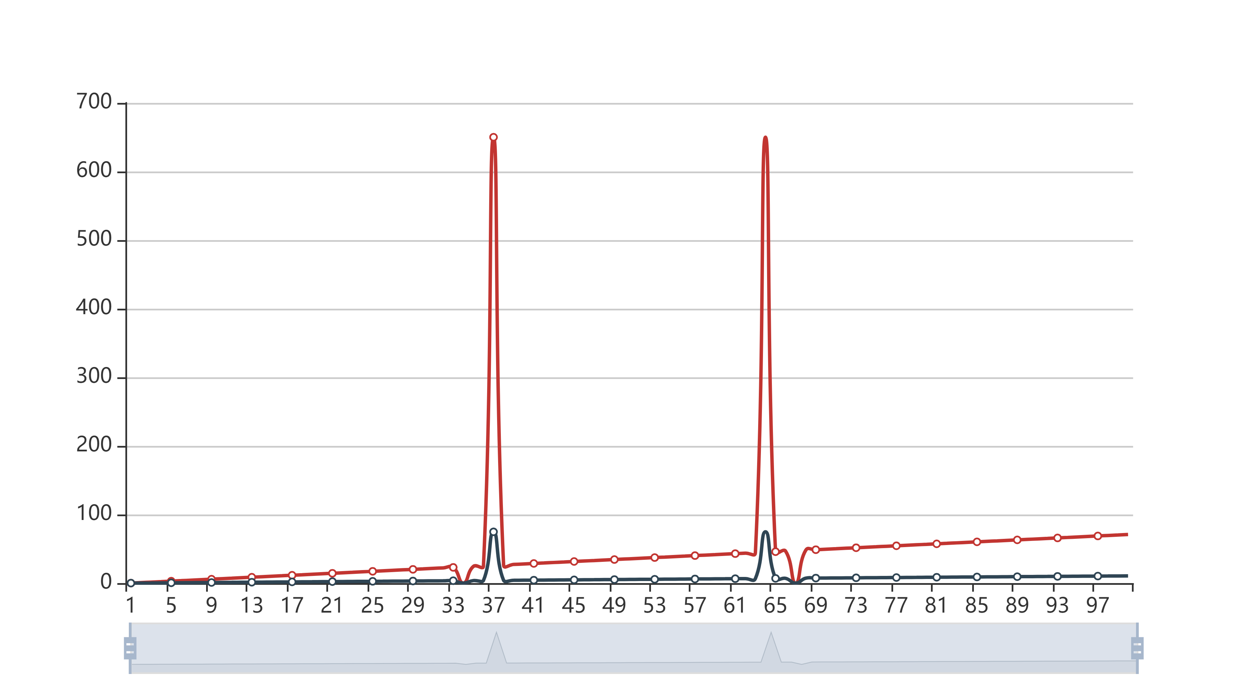
测区一数据
项目名称: |  | 工程名称：
测量时间 | 20191130 22:06 | 主筋直径: | 22mm | 使用时间: | 365天
测量点 | 钢筋锈蚀电流密度/μA/cm2 | 锈蚀截面损失率/%
1 | 0 | 0
2 | 0.71 | 0.1
3 | 1.43 | 0.2
4 | 2.14 | 0.32
5 | 2.86 | 0.42
6 | 3.57 | 0.54
7 | 4.29 | 0.64
8 | 5.01 | 0.76
9 | 5.72 | 0.86
10 | 6.44 | 0.98
11 | 7.15 | 1.08
12 | 7.87 | 1.2
13 | 8.58 | 1.3
14 | 9.3 | 1.42
15 | 10.02 | 1.52
16 | 10.73 | 1.63
17 | 11.45 | 1.73
18 | 12.16 | 1.85
19 | 12.88 | 1.95
20 | 13.6 | 2.07
21 | 14.31 | 2.17
22 | 15.03 | 2.27
23 | 15.74 | 2.39
24 | 16.46 | 2.49
25 | 17.17 | 2.6
26 | 17.89 | 2.7
27 | 18.61 | 2.82
28 | 19.32 | 2.92
29 | 20.04 | 3.04
30 | 20.75 | 3.14
31 | 21.47 | 3.25
32 | 22.18 | 3.35
33 | 22.9 | 3.47
34 | 0 | 0
35 | 24.33 | 3.69
36 | 25.05 | 3.78
37 | 650 | 74.69
38 | 26.48 | 4
39 | 27.2 | 4.1
40 | 27.91 | 4.22
41 | 28.63 | 4.31
42 | 29.34 | 4.43
43 | 30.06 | 4.53
44 | 30.77 | 4.65
45 | 31.49 | 4.74
46 | 32.21 | 4.86
47 | 32.92 | 4.96
48 | 33.64 | 5.07
49 | 34.35 | 5.17
50 | 35.07 | 5.29
51 | 35.79 | 5.39
52 | 36.5 | 5.5
53 | 37.22 | 5.6
54 | 37.93 | 5.72
55 | 38.65 | 5.81
56 | 39.36 | 5.91
57 | 40.08 | 6.03
58 | 40.8 | 6.12
59 | 41.51 | 6.24
60 | 42.23 | 6.34
61 | 42.94 | 6.45
62 | 43.66 | 6.55
63 | 44.37 | 6.67
64 | 650 | 74.69
65 | 45.81 | 6.88
66 | 46.52 | 6.97
67 | 0 | 0
68 | 47.95 | 7.19
69 | 48.67 | 7.3
70 | 49.39 | 7.4
71 | 50.1 | 7.51
72 | 50.82 | 7.61
73 | 51.53 | 7.71
74 | 52.25 | 7.82
75 | 52.96 | 7.92
76 | 53.68 | 8.03
77 | 54.4 | 8.13
78 | 55.11 | 8.24
79 | 55.83 | 8.34
80 | 56.54 | 8.45
81 | 57.26 | 8.55
82 | 57.97 | 8.66
83 | 58.69 | 8.76
84 | 59.41 | 8.87
85 | 60.12 | 8.97
86 | 60.84 | 9.08
87 | 61.55 | 9.18
88 | 62.27 | 9.29
89 | 62.99 | 9.39
90 | 63.7 | 9.5
91 | 64.42 | 9.6
92 | 65.13 | 9.69
93 | 65.85 | 9.81
94 | 66.56 | 9.9
95 | 67.28 | 10.02
96 | 68 | 10.11
97 | 68.71 | 10.23
98 | 69.43 | 10.32
99 | 70.14 | 10.43
100 | 70.86 | 10.53

测区二数据
测区二数据
测试地点 | 江苏省丹阳市 | 待测结构名称： | XX桥梁
测量时间 | 2019.09.12 11:42 | 温度:32℃ | 湿度:55%
待测区主筋D | 10mm | 待测结构使用时间U | 8760天
测量点 | 钢筋锈蚀电流密度/μA/cm2 | 锈蚀截面损失率/%
1 | 2.25 | 10.50
2 | 2.02 | 9.45
3 | 1.93 | 9.05
4 | 1.98 | 9.28
5 | 2.02 | 9.45
6 | 2.02 | 9.45
7 | 1.98 | 9.28
8 | 1.93 | 9.05
9 | 1.93 | 9.05
10 | 1.93 | 9.05
11 | 2.20 | 10.30
12 | 2.29 | 10.70
13 | 0 | 0
14 | 2.57 | 11.90
15 | 2.43 | 11.30
16 | 2.25 | 10.50
17 | 2.16 | 10.10
18 | 2.02 | 9.45
19 | 2.07 | 9.67
20 | 2.02 | 9.45
21 | 1.88 | 8.82
22 | 2.02 | 9.45
23 | 1.93 | 9.05
24 | 1.93 | 9.05
25 | 1.88 | 8.82
26 | 1.79 | 8.40
27 | 2.34 | 10.90
28 | 2.20 | 10.30
29 | 2.02 | 9.45
30 | 2.02 | 9.45
31 | 2.07 | 9.67
32 | 1.93 | 9.05
33 | 0.43 | 2.05
34 | 0.30 | 1.44
35 | 0.17 | 0.80
36 | 0 | 0
37 | 0 | 0
38 | 0 | 0
39 | 0 | 0
40 | 0.25 | 1.20
41 | 0.08 | 0.38
42 | 3.59 | 16.5
43 | 0.12 | 0.56
44 | 0.99 | 4.68
45 | 0.86 | 4.08
46 | 0.82 | 3.88
47 | 0.91 | 4.31
48 | 0 | 0
49 | 0 | 0
50 | 2.07 | 9.67
51 | 1.93 | 9.05
52 | 1.79 | 8.40
53 | 1.62 | 7.61
54 | 1.39 | 6.55
55 | 1.57 | 7.38
56 | 1.53 | 7.21
57 | 1.48 | 6.97
58 | 1.44 | 6.78
59 | 1.66 | 7.80
平均值

